表紙
作成日
2005/5/15

ユーザー名 | 株式会社xxxxxx様
システム名 | D.I.Blog

 |  | 基本設計書

更新履歴

版数・リビジョン | 作成･更新日 |  | 改版理由・箇所 | PL | 担当
Rev 1.00 | 2020-07-07 |  | 初版作成 | 橋詰 | 橋詰

IO関連図
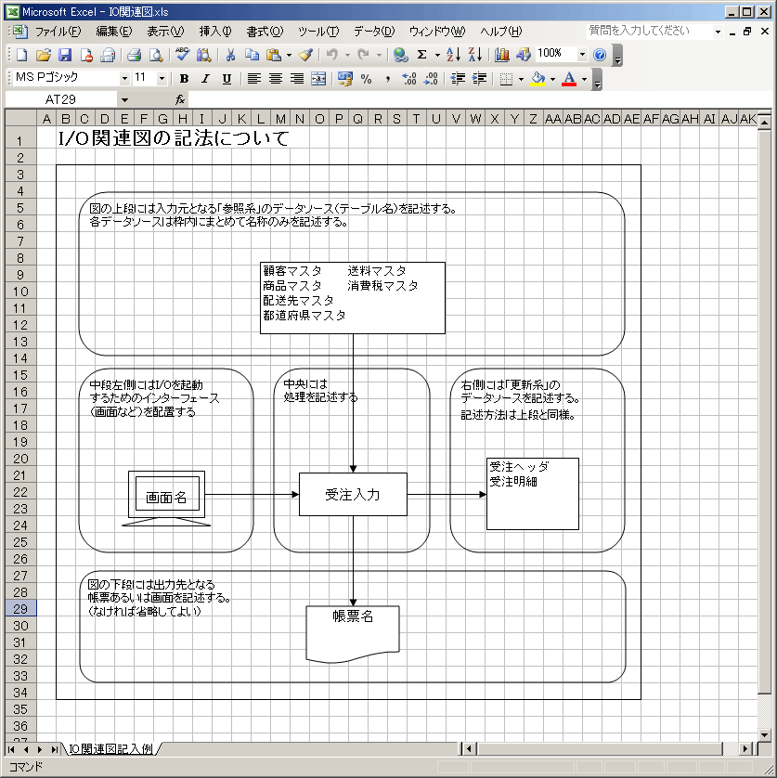
IO関連図
システム名 |  |  | 画面名 |  |  |  |  |  |  | 作成会社 | 担当者
D.I.Blog |  |  | D.I.Blog |  |  |  |  |  |  | D.I.Works | 橋詰

 | 画面や帳票などのアプリケーションがどのテーブルを参照しているか、どのテーブルデータを更新しているか

アカウント情報
DB:lesson01
Table:account
 |  |  |  | DB
 | 一画面ずつ
 | 機能ごと
 | 一連の機能 なにができるか |  |  |  |  | 権限マスタ

 |  |  |  |  |  |  | マスターデータ |  | 定義されているもの
アカウント情報（更新）

アカウント登録
アカウント検索・一覧
アカウント更新
アカウント削除

 |  | D.I.Blog
 |  | TOPページ
 |  |  |  |  |  |  |  | 情報
 |  |  |  |  | 登録

アカウント一覧
 |  |  |  |  | ファイル
 |  |  |  |  | データ

備考

IO関連図 (ログイン)
IO関連図
システム名 |  | 画面名 |  | 作成会社 | 担当者
D.I.Blog |  | ログイン画面 |  | D.I.Works | 橋詰

 |  |  | DB
アカウント情報
DB:lesson01
Table:account

アカウント登録
アカウント検索・一覧
アカウント更新
アカウント削除

 | D.I.Blog
 | TOPページ

備考

IO関連図 (登録)
IO関連図
システム名 |  | 画面名 | 作成会社 | 担当者
D.I.Blog |  | アカウント登録 | D.I.Works | 橋詰

アカウント情報（DB登録）
アカウント登録

 | D.I.Blog
 | TOPページ

備考

IO関連図 (更新)
IO関連図
システム名 |  | 画面名 |  | 作成会社 | 担当者
D.I.Blog |  | D.I.Blog |  | D.I.Works | 橋詰

 |  |  | DB

DB:lesson01
Table:account

アカウント情報（更新）

アカウント更新

 | D.I.Blog
 | TOPページ

備考

IO関連図 (削除）
IO関連図
システム名 |  | 画面名 | 作成会社 | 担当者
D.I.Blog |  | D.I.Blog | D.I.Works | 橋詰

DB:lesson01
Table:account

アカウント情報（更新）
（削除フラグを1に変更）

アカウント削除

 | D.I.Blog
 | TOPページ

備考

IO関連図 (検索・一覧）
IO関連図
システム名 |  | 画面名 | 作成会社 | 担当者
D.I.Blog |  | 一覧画面 | D.I.Works | 橋詰

DB:lesson01
Table:account

アカウント更新、削除

検索条件
名前（姓）、名前（名）、
カナ（姓）、カナ（名）、
メールアドレス、性別、
アカウント権限
更新
削除

 | D.I.Blog
 | TOPページ

備考

画面レイアウト（登録）
アカウント登録画面

 | 名前（姓）

 | 名前（名）

 | カナ（姓）

 | カナ（名）

 | メールアドレス

●●●●●●●●
 | パスワード

 | 性別 | 男性 | 女性

 | 郵便番号

選択してください
 | 住所（都道府県）

 | 住所（市区町村）

 | 住所（番地）

一般
 | アカウント権限

確認

登録確認
アカウント登録確認画面

 | 名前（姓） | たなか

 | 名前（名） | たろう

 | カナ（姓） | タナカ

 | カナ（名） | タロウ

 | メールアドレス | test@gmail.com

 | パスワード | ●●●●●●●●

 | 性別 | 男性 | 女性

 | 郵便番号 | 1234567

 | 住所（都道府県） | 東京都

 | 住所（市区町村） | 港区

 | 住所（番地） | あいうえお

 | アカウント権限 | 一般

戻る
登録する

登録完了
アカウント登録完了画面

 | 登録完了しました。

TOPページへ戻る

更新
アカウント登録画面

たなか
 |  | 名前（姓）

たろう
たなか
 |  | 名前（名）

タナカ
 |  | カナ（姓）

タロウ
 |  | カナ（名）

test@gmail.com
 |  | メールアドレス
 | ※変更する場合は入力してください。
●●●●●●●●
 |  | パスワード

 |  | 性別 | 男性 | 女性

1234567
 |  | 郵便番号

東京都
 |  | 住所（都道府県）

港区
 |  | 住所（市区町村）

あいうえお
 |  | 住所（番地）

一般
 |  | アカウント権限

確認

更新確認
アカウント登録確認画面

 | 名前（姓） | たなか

 | 名前（名） | たろう

 | カナ（姓） | タナカ

 | カナ（名） | タロウ

 | メールアドレス | test@gmail.com

 | パスワード | ●●●●●●●●

 | 性別 | 男性 | 女性

 | 郵便番号 | 1234567

 | 住所（都道府県） | 東京都

 | 住所（市区町村） | 港区

 | 住所（番地） | あいうえお

 | アカウント権限 | 一般

戻る
登録する

更新完了
アカウント更新完了画面

 | 更新完了しました。

TOPページへ戻る

削除
アカウント削除画面

 | 名前（姓） | たなか

 | 名前（名） | たろう

 | カナ（姓） | タナカ

 | カナ（名） | タロウ

 | メールアドレス | test@gmail.com

 | パスワード | ●●●●●●●●

 | 性別 | 男性 | 女性

 | 郵便番号 | 1234567

 | 住所（都道府県） | 東京都

 | 住所（市区町村） | 港区

 | 住所（番地） | あいうえお

 | アカウント権限 | 一般

戻る
削除する

削除済
アカウント削除画面

 | 既に削除されています。

戻る

削除確認
アカウント削除確認画面

 | 本当に削除しますか？

削除する
戻る

削除完了
アカウント削除完了画面

 | 削除完了しました。

TOPページへ戻る

ログイン
ログイン画面

 | メールアドレス

 | パスワード

ログイン

一覧
ログイン画面

 |  | 名前（姓）

 |  | 名前（名）

 |  | カナ（姓）

 |  | カナ（名）

 |  | メールアドレス

 |  | 性別 |  | 未選択 | 男性 | 女性
未選択
 |  | アカウント権限

検索

名前（姓） | 名前（名） | カナ（姓） | カナ（名） | メールアドレス | 性別 | アカウント権限 | 削除フラグ | 登録日時 | 更新日時 | 操作
 |  |  |  |  |  |  |  |  |  | 更新 | 削除

※検索ボタン押下時テーブル表示

TOPページ

TOP
TOPページ

pic(d.i.logo)

トップ プロフィール D.I.Blogについて アカウント登録 アカウント一覧 お問い合わせ その他

pic
プログラミングに役立つ書籍 | 人気の記事
 | PHPオススメ本
 | PHPMｙAdminの使い方
 | 今人気のエディタTops
 | HTMLの基礎
 | オススメリンク
 | D.I.Works株式会社
 | XAMPPのダウンロード
 | Eclipseのダウンロード
 | Braketsのダウンロード
 | カテゴリ
 | HTMLの基礎
記事中身 | PHP
 | JavaScript

pic
pic
pic
pic

pic
pic
pic
pic

トップ プロフィール D.I.Blogについて アカウント登録 アカウント一覧 お問い合わせ その他

